Sheet1
OOD |  |  |  | １１.プログラム機能設計書 |  |  |  |  |  |  |  |  |  |  |  |  |  |  |  |  |  |  |  |  | 6/11
システム名： 店舗情報共有システム |  |  |  |  |  |  |  | 機能名： シフト確認画面 （機能ID: 030 ） |  |  |  |  |  |  |  |  |  |  |  |  | 作成日： 2013/1１/１５ |  |  |  | 作成者： 田中宏昌

 | 【１－１．概要説明】
 |  |  | ・シフトに関する機能のトップページ。
 |  |  | ・ページを開いた時の現在日時をもとにカレンダーリンクを生成する。

 | 【１－２．画面レイアウト定義】

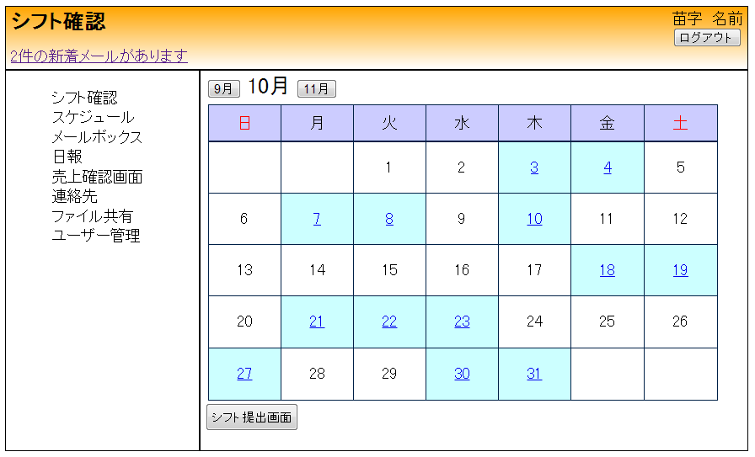

(1)
(3)
(2)

(4)

(5)

 | 【１－３．画面項目定義】
 |  | 番号 | 項目名 |  | 項目名（英字） | 属性 |  | 型 | 桁数 (Byte) | I/O | 必須チェック | 入力制限 |  |  |  | 表示形式 （編集仕様） | DBアクセス | 対応テーブルカラム |  | 詳細
 |  |  |  |  |  |  |  |  |  |  |  | かな | カタカナ | 英字 | 数値
 |  | (1) | 先月 |  | lastMonth | button |  | - | - | - | - | - | - | - | - | - | - | -
 |  | (2) | 来月 |  | nextMonth | button |  | - | - | - | - | - | - | - | - | - | - | -
 |  | (3) | 今月 |  | thisMonth | ラベル |  | String | 4 | - | - | - | - | - | - | - | - | -
 |  | (4) | 日付 |  | calendarDays | ラベル |  | String | 1 | O | - | - | - | - | - | - | (1) | シフト決定表,年月日 |  | シフト決定表の年月日に項目がある日付だけリンクを生成し、シフト閲覧ページに遷移できるようにする
 |  | (5) | シフト提出画面遷移 |  | shiftStatButton | button |  | - | - | - | - | - | - | - | - | - | - | -

 | 【１－４．入力パラメータ】
 |  | なし

 | 【１－５．イベント詳細定義】
 |  |  |  |  |  |  |  |  |  |  |  |  |  |  |  |  |  |  | ＰＴ実施結果記入欄
 |  | № | イベント／条件 |  |  | 処理内容 |  |  |  |  |  |  |  |  |  |  |  |  | 実施日 |  |  | 結果 | 実施日 | 結果 | 実施日 | 結果
 |  | 1 | 自画面表示時 |  |  | 【カレンダー生成】
 |  |  |  |  |  |  | 1.初期画面は現在日時からカレンダーを生成する。
 |  |  |  |  |  |  | 2.ツェラーの公式に従い当月の日付を曜日ごとに配置していく
 |  |  |  |  |  |  | 3.データベースからログイン者のシフトがある日付を検索し、リンクを生成する

 |  | 2 | 先月・来月ボタン押下時 |  |  | 【カレンダー再生成】
 |  |  |  |  |  |  | １．現在日時から月を±１月しカレンダーを再生性する
 |  |  |  |  |  |  | 2.ツェラーの公式に従い当月の日付を曜日ごとに配置していく
 |  |  |  |  |  |  | 3.データベースからログイン者のシフトがある日付を検索し、リンクを生成する

 |  | 3 | リンク有り日付押下時 |  |  | 【画面遷移】
 |  |  |  |  |  |  | 1.生成された日付に基づきシフト閲覧ページへ遷移する

 |  | 4 | シフト提出ボタン押下時 |  |  | 【画面遷移】
 |  |  |  |  |  |  | 1.次の期限前のシフト提出画面に遷移する

 | 【１－６．DBアクセス】
 |  | (1)シフト確認ページの初期表示
 |  |  | 取得カラム名
 |  |  |  | シフト決定表,年月日
 |  |  | 検索対象テーブル名
 |  |  |  | シフト決定表
 |  |  | 検索条件
 |  |  |  | シフト決定表．年月日

